レイアウト
1. 概要
 | 本資料では、AdvanceCADよりAutoCADへの移行内容の内、CADの運用における図面レイアウト、
 | および図面テンプレートに関する実現方法の検討結果を記載します。

2. 図面レイアウト
 | 2-1. 基本方針
 |  | 円弧配列、C表および他の図面の運用において、AdvanceCADのピクチャー機能を用いて図面の呼出および
 |  | 配置を行っていますが、AutoCADではピクチャーの概念がありません。
 |  | しかし、オペレータが可能な限り違和感なくスムーズにAutoCADへの移行を進めていく必要がありますので
 |  | 既存のピクチャー番号に相当する図面の番号化を行う必要があると考えます。
 |  | AutoCADの一般的な運用手法として、モデル空間とレイアウト空間（ペーパー空間）を使った図面レイアウトの運用を
 |  | 採択しますが、作成・呼出を行った図面に対し明示的に「PIC番号」を割り当てます。
 |  | モデル空間で図面の作成・呼出を行い、レイアウト空間には帳票（最終結果）となるテンプレートを作成しておき、
 |  | 同テンプレート上にビューポートを配置し、モデル空間に作成した図面をビューポートに関連付けて表示する実現方法を
 |  | 想定しています。

 |  | （モデル空間） |  |  | （レイアウト空間）
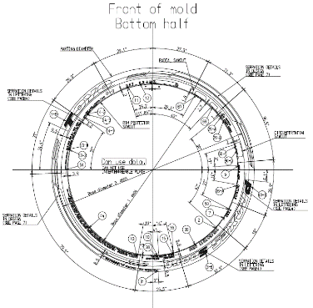
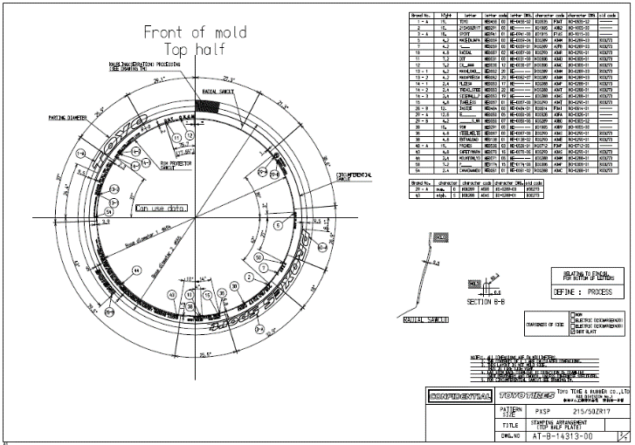
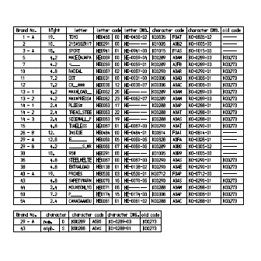
PIC.2
PIC.9

PIC.2

 |  |  |  |  |  | ビューポートを示します。

 | 2-2. モデル空間
 |  | モデル空間の運用に関して示します。
 |  | 2-2-1. モデル空間の選択（表示）
 |  |  | AutoCADの左下のタブより「モデル」を選択します。
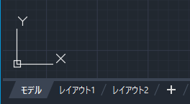

 |  | 2-2-2. モデル空間への図形の割り当て
 |  |  | ① モデル空間に図面単位で表示する領域（ブロック）を配置します。
 |  |  | ② 各ブロックは、領域を示す矩形で囲み、図形を認識する為の「PIC番号」を
 |  |  | 矩形内の左上に表示します。
 |  |  | ③ 見た目を分かり易くする為、PIC番号が固定となる図面のブロック群を右半分に配置し、
 |  |  | PIC番号が流動的となる図面のブロック群を左半分に配置します。
 |  |  | ④ 右半分のブロックは、「PIC1」～「PIC10」の固定とし、左半分のブロックは
モデル
レイアウト1
レイアウト2
PIC.1
PIC.2
PIC.3
PIC.4
PIC.5
PIC.6
PIC.7
PIC.8
PIC.9
PIC.10
PIC.21
PIC.22
PIC.23
PIC.31
PIC.32
PIC.11
PIC.12
PIC.13
PIC.14
PIC.20
PIC.42
PIC.43
PIC.44
PIC.45
PIC.33
PIC.34
PIC.35
PIC.36
PIC.41
PIC番号が固定となる図面
PIC番号が流動的となる図面
 |  |  | 作成・呼出を行った図面数分、PIC番号の若い順に配置します。 |  |  |  |  | 円弧配列のPIC番号例.
 |  |  |  |  |  |  |  | PIC.1
 |  |  |  |  |  |  |  | PIC.2 | Top形状
 |  |  |  |  |  |  |  | PIC.3 | Bottom形状
 |  |  |  |  |  |  |  | PIC.4 | TYPE A 専用図面
 |  |  |  |  |  |  |  | PIC.5 | Note
 |  |  |  |  |  |  |  | PIC.6 | Note
 |  |  |  |  |  |  |  | PIC.7 | COARSENESS OF SIDE
 |  |  |  |  |  |  |  | PIC.8 | DEFINE:NOT PROCESS DEFINE:PROCESS
 |  |  |  |  |  |  |  | PIC.9 | コード表(Top)
 |  |  |  |  |  |  |  | PIC.10 | コード表(Bottom)

 |  | 2-2-3. 図形ブロックのサイズ
 |  |  | モデル空間に配置する図面ブロックのサイズは、通常1辺が1000mm程度と考えますが、1000mmで
 |  |  | 収まらない図面を想定して、基準線の直径設定時に同ブロックの1辺のサイズを決定します。
 |  |  | ブロック1辺のサイズ ＝ 基準線の直径 + α
 |  |  | （αは、設定ファイルに定義予定）
1/2α
1/2α
基準線の直径
PIC.1

 | 2-3. レイアウト空間
 |  | レイアウト空間の運用に関して示します。
 |  | 2-3-1. レイアウト空間の選択（表示）
 |  |  | AutoCADの左下の「モデル」タブの右側が、各レイアウト空間のタブになります。
 |  |  | （タブの名称は変更予定）

 |  | 2-3-2. 作成・編集中の図面
 |  |  | 作成・編集中の図面を「カレント」レイアウトに表示します。
 |  |  | 円弧配置では、Top形状(PIC.2)が表示されます。 |  |  |  | 円弧に配置する編集文字・マークは、モデル空間上でマウスによる選択可能です。
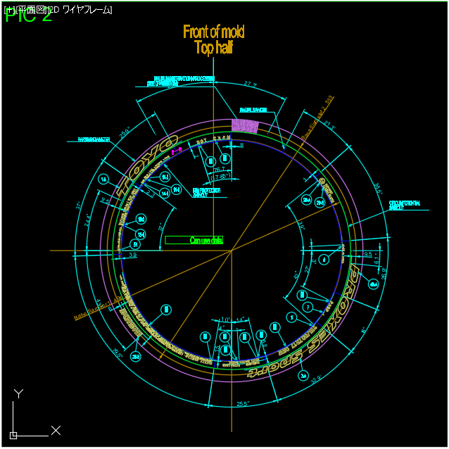
モデル
カレント
レイアウト2
モデル
カレント
レイアウト2
PIC.1
PIC.2
PIC.3
PIC.4
PIC.5
PIC.6
PIC.7
PIC.8
PIC.9
PIC.10
PIC.21
PIC.22
PIC.23
TOYO
PIC.31
PIC.32
PIC.11
PIC.12
PIC.13
PIC.14
PIC.20
PIC.42
PIC.43
PIC.44
PIC.45
PIC.33
PIC.34
PIC.35
PIC.36
PIC.41

Select
Select
 |  | 2-3-3. 作成・編集中の図面
 |  |  | 次の手順でモデル空間の図面を「カレント」レイアウトに表示します。
 |  |  | ① メニューより | (仮称)を選択します。
 |  |  | ② モデル空間での図面を選択します。
 |  |  | ③ 「カレント」レイアウトに選択した図面を表示します。
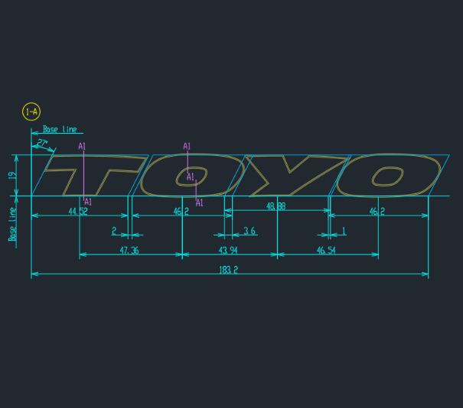
モデル
カレント
レイアウト2
PIC.11
モデル
カレント
レイアウト2
PIC.1
PIC.2
PIC.3
PIC.4
PIC.5
PIC.6
PIC.7
PIC.8
PIC.9
PIC.10
PIC.21
PIC.22
PIC.11
TOYO
PIC.31
PIC.32
PIC.23
PIC.12
PIC.13
PIC.14
PIC.20
PIC.42
PIC.43
PIC.44
PIC.45
PIC.33
PIC.34
PIC.35
PIC.36
PIC.41

